Sheet1
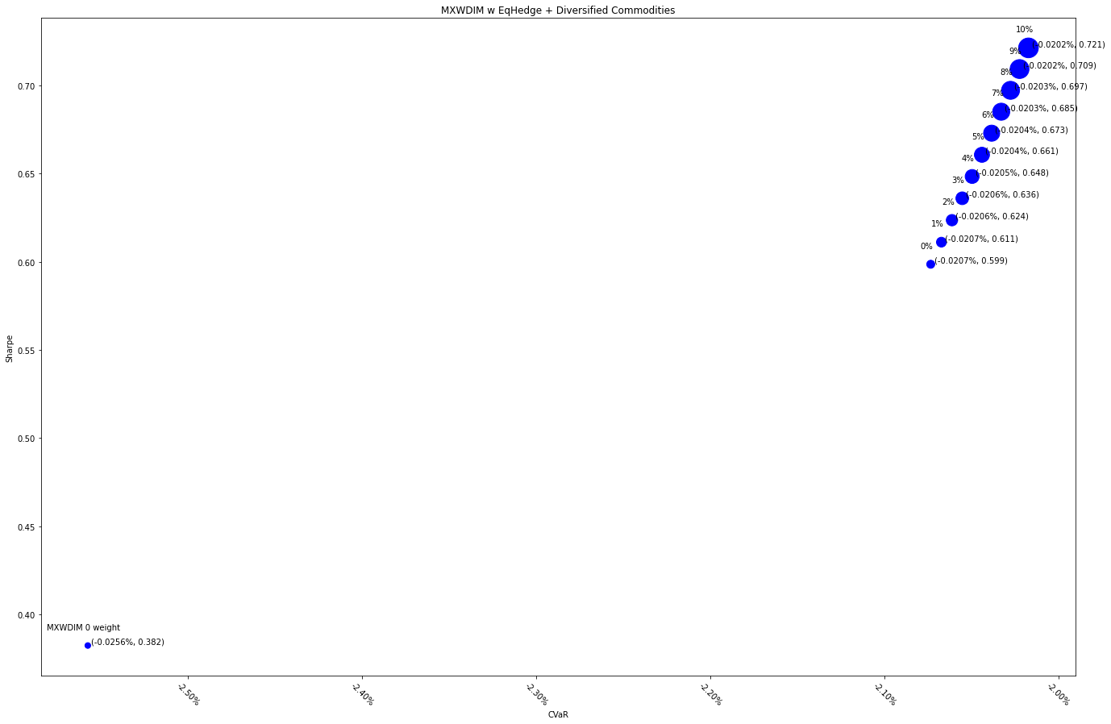
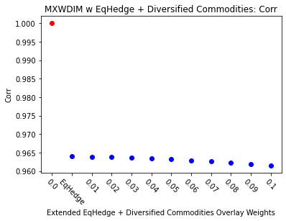
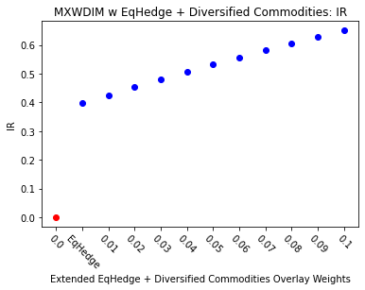
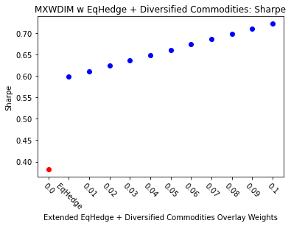
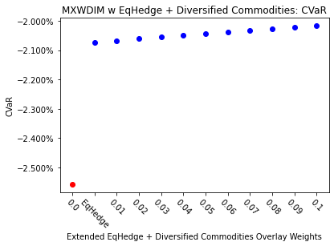
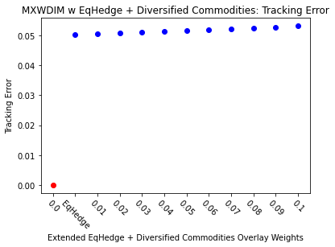
 | MXWDIM | EqHedgeOnly | 0.01 | 0.02 | 0.03 | 0.04 | 0.05 | 0.06 | 0.07 | 0.08 | 0.09 | 0.1
Ret | 6.50% | 8.50% | 8.65% | 8.80% | 8.95% | 9.09% | 9.24% | 9.39% | 9.53% | 9.67% | 9.82% | 9.96%
Vol | 17.00% | 14.19% | 14.15% | 14.11% | 14.07% | 14.02% | 13.99% | 13.95% | 13.91% | 13.87% | 13.84% | 13.80%
Sharpe | 0.38233726261 | 0.59861268054 | 0.61114518652 | 0.62362300308 | 0.63604514424 | 0.64841065785 | 0.66071862484 | 0.67296815862 | 0.68515840441 | 0.69728853859 | 0.70935776814 | 0.72136532999
5%-ile | -1.55% | -1.33% | -1.33% | -1.33% | -1.32% | -1.31% | -1.31% | -1.32% | -1.32% | -1.32% | -1.31% | -1.30%
CVaR | -2.56% | -2.07% | -2.07% | -2.06% | -2.06% | -2.05% | -2.04% | -2.04% | -2.03% | -2.03% | -2.02% | -2.02%
Tracking Error | 0.00% | 5.02% | 5.05% | 5.07% | 5.10% | 5.13% | 5.16% | 5.19% | 5.22% | 5.25% | 5.28% | 5.32%
IR | 0 | 0.39741211392 | 0.42551540258 | 0.45299402395 | 0.47984433167 | 0.50606500013 | 0.5316568144 | 0.5566224646 | 0.58096634662 | 0.60469437115 | 0.62781378209 | 0.6503329854
Corr | 1 | 0.96395915192 | 0.96386851529 | 0.96374193158 | 0.9635798862 | 0.96338286078 | 0.96315133329 | 0.96288577814 | 0.96258666621 | 0.96225446496 | 0.96188963852 | 0.96149264769
Max DD | -34.68% | -24.22% | -23.92% | -23.61% | -23.31% | -23.01% | -22.71% | -22.42% | -22.13% | -21.84% | -21.55% | -21.30%
Rank | 50 | 100 | 150 | 200 | 250 | 300 | 350 | 400 | 450 | 500 | 550 | 600

